SAT-OMC-DDM-01
▣ Σενάριο SAT-OMC-DDM-01 :Διαχείριση Λήψης Δεδομένων

ΚΕΟ
Σύνδεση
Επικοινωνία
Σύνδεση
Λήψη
Αποστολή Μηνύματος Νέων Παραμέτρων
Αποστολή Καταλόγου Νέων Παραμέτρων
Αρχείο Αίτησης
Αρχείο Απόκρισης
Αποστολή Πληροφοριών Έκδοσης
Αποστολή Αναγνωριστικού
ΕΕΚ
Επανάληψη με την Καταμέτρηση Αρχείων
Check Version
▶ Περιγραφή και Ροή
Περιγραφή |  | Η λειτουργία αυτή περιγράφει τη λήψη των λειτουργικών παραμέτρων από την ΚΕΟ στο ΕΕΚ. Η ΚΕΟ στέλνει τις πληροφορίες έκδοσης των λειτουργικών παραμέτρων στο ΚΔΑ, έπειτα το ΚΔΑ ελέγχει τις εκδόσεις των λειτουργικών παραμέτρων. Το ΚΔΑ αποστέλλει τις λειτουργικές παράμετρους στην ΚΕΟ.
Ροή εργασιών

▶ Προετοιμασία
Προετοιμασία |  | KEO 1 EA, ΚΔΑ 1 EA

▶ Δεδομένα
Αρ. | Αντικείμενο | 1 | 2 | 3 | 4 | 5
1 | N/A

001
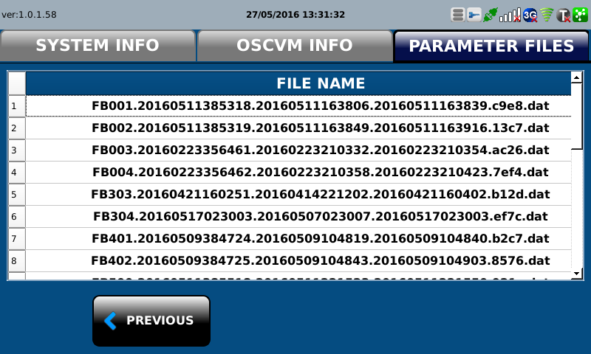
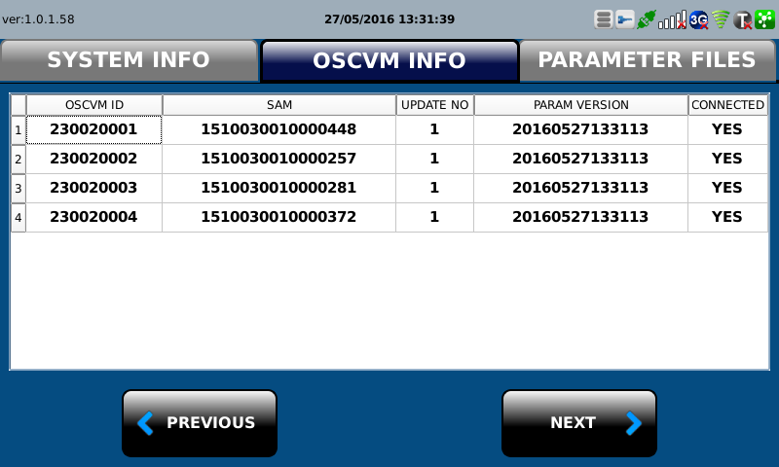
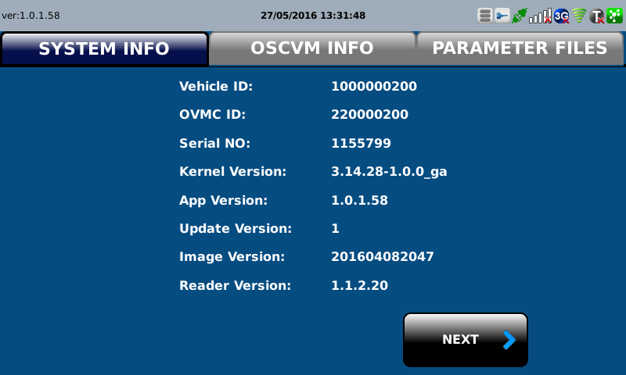
Test Case SAT-OVM-DDM-01-001 : Download files from OVMC

1. Test Scenario
Test date |  | 1st |  | Tester |  | 1st
 |  | 2nd |  |  |  | 2nd
 |  | 3rd |  |  |  | 3rd

Send current version information of operstional files
Download the operational files
Update the operational files
Description |  | Download files from DMC |  |  |  |  | Written by |  | Süleyman Kabadayı
Flow

NO | Task | Test data | Expected result | Person in charge | Result |  | Pass/Fail |  |  | Remark
 |  |  |  |  |  |  | 1st | 2nd | 3rd
1 | 1.OVMC sends the current version information of files | Test Data : A | Success to send | KIM J.E. | 1st |  |  |  |  | Test Data:C
 |  |  |  |  | 2nd
 |  |  |  |  | 3rd
2 | 1.OVMC downloads files from DMC | Test Data : B | Success to download | KIM J.E. | 1st |  |  |  |  | Test Data:D
 |  |  |  |  | 2nd
 |  |  |  |  | 3rd
3 | 1. OVMC updates the dowloaded files | Test Data : B | Success to Update | KIM J.E. | 1st |  |  |  |  | Test Data:E
 |  |  |  |  | 2nd
 |  |  |  |  | 3rd

NO | Item
A | current verion information list | Version information Interface ID : MA505
B | downloaded files | In case of DMC for BUS : FB ~~ In case of DMC for TRAM : FT ~~ FB(FT)001.~ (new version) FB(FT)002.~ (new version) FB(FT)303.~ (new version) FB(FT)304.~ (new version) FB(FT)500.~ (new version) FB(FT)501.~ (new version) FB(FT)502.~ (new version) FB(FT)503.~ (new version) FB(FT)520.~ (new version) FB(FT)521.~ (new version) FB(FT)522.~ (new version) FB(FT)523.~ (new version) FB(FT)524.~ (new version) FB(FT)525.~ (new version) FB(FT)526.~ (new version) FB(FT)527.~ (new version) FB(FT)528.~ (new version) FB(FT)538.~ (new version) ... (the list of these files can be changed in the future as the changing of software logics)
C | 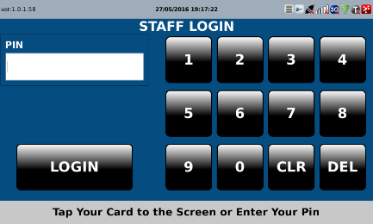 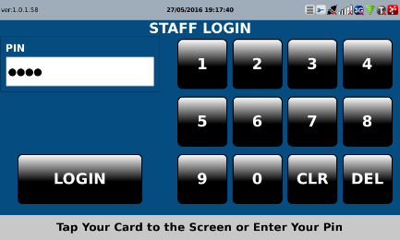 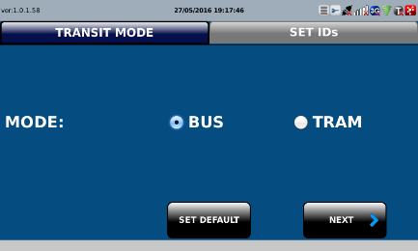 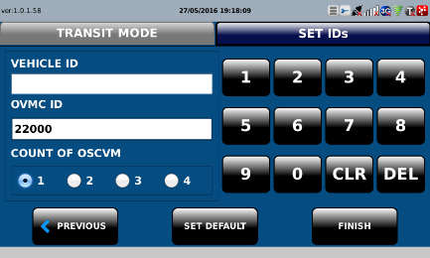 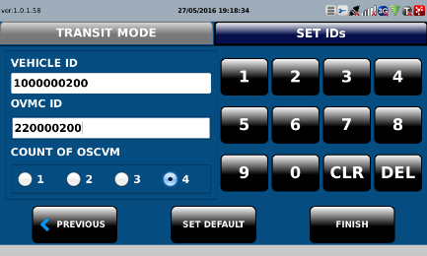 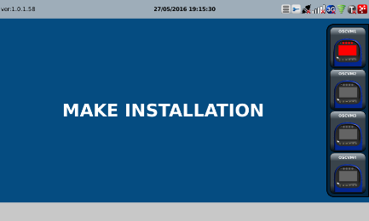
D | 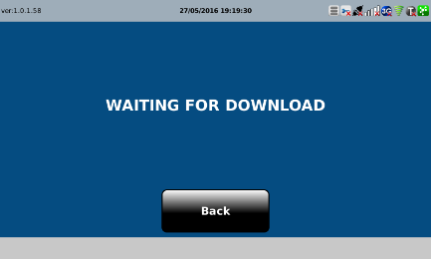 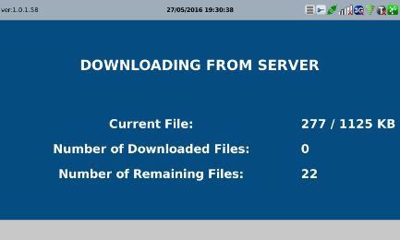 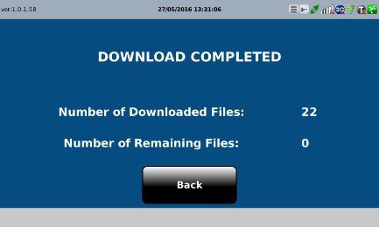
E

